关系图
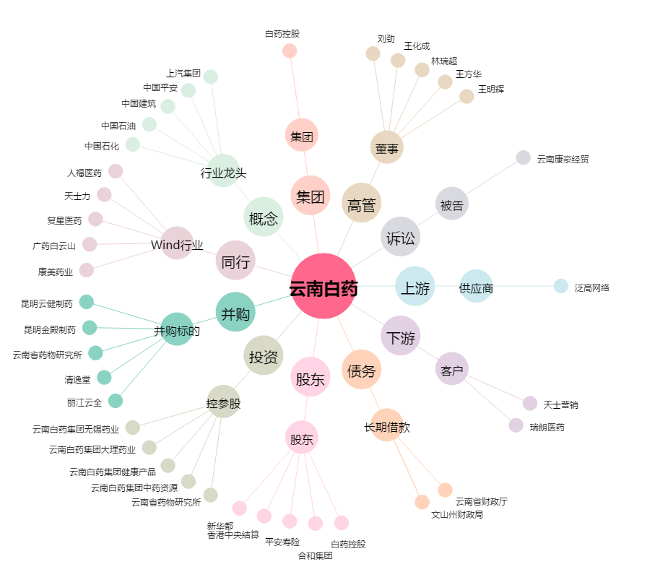
云南白药[000538.SZ] - 关系概览图

